5大BG审批流调整，海外BG
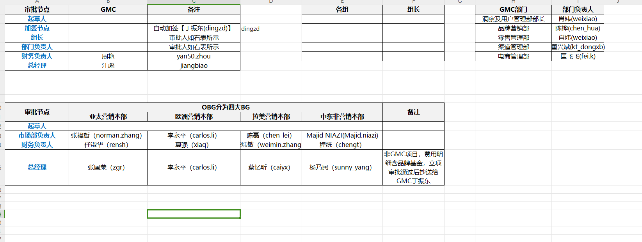
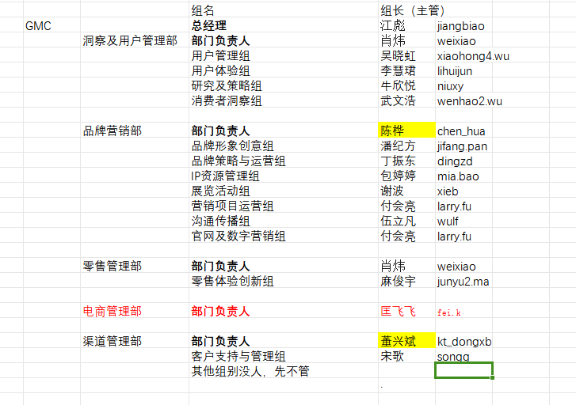
审批节点 | GMC | 备注 |  | 各组 | 组长 | GMC部门 | 部门负责人
起草人 |  |  |  |  |  | 洞察及用户管理部部长 | 肖炜
加签节点 |  | 费用明细含品牌基金，自动加签【丁振东(dingzd)】 |  |  |  | 品牌营销部 | 陈桦
组长 |  | 审批人如右表所示 |  |  |  | 零售管理部 | 肖炜
部门负责人 |  | 审批人如右表所示 |  |  |  | 渠道管理部 | 董兴斌
财务负责人 | 周艳 |  |  |  |  | 电商管理部 | 匡飞飞
总经理 | 江彪

审批节点 | OBG分为四大BG |  |  |  | 备注
 | 亚太营销本部 | 欧洲营销本部 | 拉美营销本部 | 中东非营销本部
起草人
市场部负责人 | 张禕哲 | 李永平 | 陈磊 | 杨乃民
财务负责人 | 任淑华 | 夏强 | 张炜敏 | Majid NIAZI
总经理 | 张国荣 | 李永平 | 蔡亿昕 | 杨乃民 | 非GMC项目，费用明细含品牌基金，立项审批通过后抄送给GMC丁振东

